Sheet1
LINE | Layer | Defect | 型態 | 異常時處理方法 |  | 標準化 | 處理人員 | 附註
 |  |  |  | 成因 | 解決過程及方法
CNVR16 | BM | Dirty | 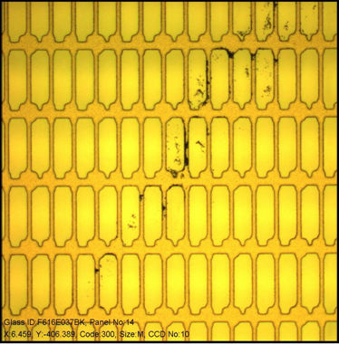 | 玻璃表面髒污 developer rinse段shower流量不足導致玻璃上的水膜不淨及風刀流量不佳導致髒水噴濺至風刀。 | 1，defect方向與風刀blow方向相符，檢查developer風刀，以無塵布沾覆酒精擦拭風刀lip並以shim片下刮風刀。 2，developer rinse1 knife及rinse1 shower flow low，更換filter。 3，developer 風刀 flow high 導致噴濺，調整上下風刀流量。 | 1，風刀進行擦拭及下刮。 2，確認各段流量是否偏低。 3，確認風刀是否噴濺。 | 王臺儂 | 芝浦與亞智風刀方向相反

